電流モード位相補償
 |  |  |  | https://analogista.jp/
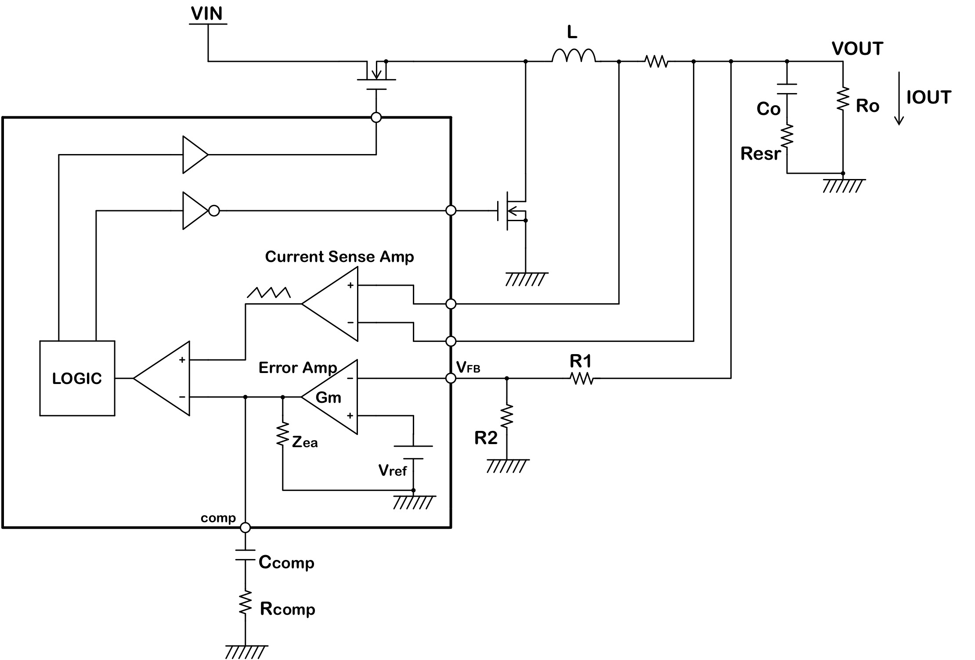
...
VIN | 12 | V | 入力電圧 |  | ゲイン計算
VOUT | 5 | V | 出力電圧 |  | 周波数 | エラーアンプ
VFB | 0.8 | V | フィードバック端子電圧 |  |  | 分子RE | 分子IM
IOUT | 2 | A | 出力電流 |  | 1 | 36000000000 | -4.5150338466E+13
Ro | 2.5 | Ω | 出力負荷抵抗 |  | 2 | 36000000000 | -2.2575169233E+13
fsw | 500 | kHz | スイッチング周波数 |  | 3 | 36000000000 | -1.5050112822E+13
Gea | 60 | dB | エラーアンプオープンループゲイン |  | 4 | 36000000000 | -1.1287584616E+13
Gm_ea | 750 | uA/V | エラーアンプトランスコンダクタンス |  | 5 | 36000000000 | -9.0300676932E+12
Zea | 1.333 | MΩ | エラーアンプ出力インピーダンス |  | 6 | 36000000000 | -7.525056411E+12
Gm_p | 5 | A/V | エラーアンプ出力からSWノードまでの電流ゲイン |  | 7 | 36000000000 | -6.4500483523E+12
Cout | 50 | uF | 出力コンデンサ容量 |  | 8 | 36000000000 | -5.6437923082E+12
Resr | 2 | mΩ | 出力コンデンサのESR |  | 9 | 36000000000 | -5.016704274E+12
Ccomp | 0.0047 | uF | エラーアンプ出力コンデンサ容量 |  | 10 | 36000000000 | -4.5150338466E+12
Rcomp | 27 | kΩ | エラーアンプ出力抵抗 |  | 20 | 36000000000 | -2.2575169233E+12
Gol | 66.0 | dB | レギュレータ全体のオープンループゲイン |  | 30 | 36000000000 | -1.5050112822E+12
 |  |  |  |  | 40 | 36000000000 | -1.1287584616E+12
計算結果 |  |  |  |  | 50 | 36000000000 | -9.0300676932E+11
Greg | 66.0 | dB | レギュレータ全体のオープンループゲイン |  | 60 | 36000000000 | -7.525056411E+11
fpea | 25.397 | Hz | エラーアンプポール（1stポール） |  | 70 | 36000000000 | -6.4500483523E+11
fzea | 1,254 | Hz | エラーアンプゼロ |  | 80 | 36000000000 | -5.6437923082E+11
fpo | 1,273 | Hz | 出力コンデンサによるポール |  | 90 | 36000000000 | -5.016704274E+11
fzo | 1,591,549 | Hz | 出力コンデンサESRによるゼロ |  | 100 | 36000000000 | -4.5150338466E+11
 |  |  |  |  | 200 | 36000000000 | -2.2575169233E+11
 |  |  |  |  | 300 | 36000000000 | -1.5050112822E+11
 |  |  |  |  | 400 | 36000000000 | -1.1287584616E+11
1 | 66.013597054 | 177.69966399
2 | 65.992655974 | 175.40672103
3 | 65.957977017 | 173.12842262
4 | 65.909887053 | 170.87174382
5 | 65.848829406 | 168.6432612
6 | 65.775350673 | 166.44904875
7 | 65.690085214 | 164.29459509
8 | 65.593738198 | 162.18474422
9 | 65.48706807 | 160.12365991
10 | 65.370869247 | 158.11481283
20 | 63.857613452 | 141.22245443
30 | 62.124742685 | 129.68805693
40 | 60.479397415 | 121.89943442
50 | 59.001259585 | 116.47236221
60 | 57.689643214 | 112.53930814
70 | 56.523395409 | 109.58373446
80 | 55.47947403 | 107.2928477
90 | 54.5377706 | 105.47054171
100 | 53.681806386 | 103.9892199
200 | 47.857815623 | 97.113866588
300 | 44.376551569 | 94.76627576
400 | 41.895481488 | 93.581858002
500 | 39.968828473 | 92.861804084
600 | 38.394534419 | 92.370793191
700 | 37.063906564 | 92.007817525
800 | 35.911742474 | 91.722680738
900 | 34.895854404 | 91.487899291
1000 | 33.987384752 | 91.287359847
2000 | 28.010087218 | 90.008809437
3000 | 24.50598146 | 89.15754902
4000 | 22.015679438 | 88.444409319
5000 | 20.082515079 | 87.79608243
6000 | 18.502528355 | 87.183113253
7000 | 17.166652357 | 86.591492583
8000 | 16.009667793 | 86.013788829
9000 | 14.989454034 | 85.445730447
10000 | 14.07722558 | 84.884707446
20000 | 8.0971243589 | 79.461879952
30000 | 4.6409258383 | 74.232454306
40000 | 2.2343977201 | 69.182583408
50000 | 0.41586451974 | 64.336596462
60000 | -1.0197581163 | 59.716194138
70000 | -2.1812391272 | 55.3350812
80000 | -3.1328218703 | 51.198807468
90000 | -3.9152152406 | 47.306025413
100000 | -4.5554433578 | 43.650133454
200000 | -5.5209726696 | 17.378730348
300000 | -11.573297636 | 2.3390584513
400000 | -22.24044522 | -7.191830759
500000 | -29.342132094 | -13.518241644
...
 |  |  |  |  | 500 | 36000000000 | -90300676932
Phase
 |  |  |  |  | 600 | 36000000000 | -75250564110
 |  |  |  |  | 700 | 36000000000 | -64500483523
 |  |  |  |  | 800 | 36000000000 | -56437923082
 |  |  |  |  | 900 | 36000000000 | -50167042740
 |  |  |  |  | 1000 | 36000000000 | -45150338466
 |  |  |  |  | 2000 | 36000000000 | -22575169233
Gain
 |  |  |  |  | 3000 | 36000000000 | -15050112822
 |  |  |  |  | 4000 | 36000000000 | -11287584616
 |  |  |  |  | 5000 | 36000000000 | -9030067693.2
...
※スイッチング周波数の1/2に発生する2次遅れ系については、Q=0.4として簡易的に加えています。
※実際のQ値はDUTYや内部スロープ補償の値によって変化します。
...

